关系图
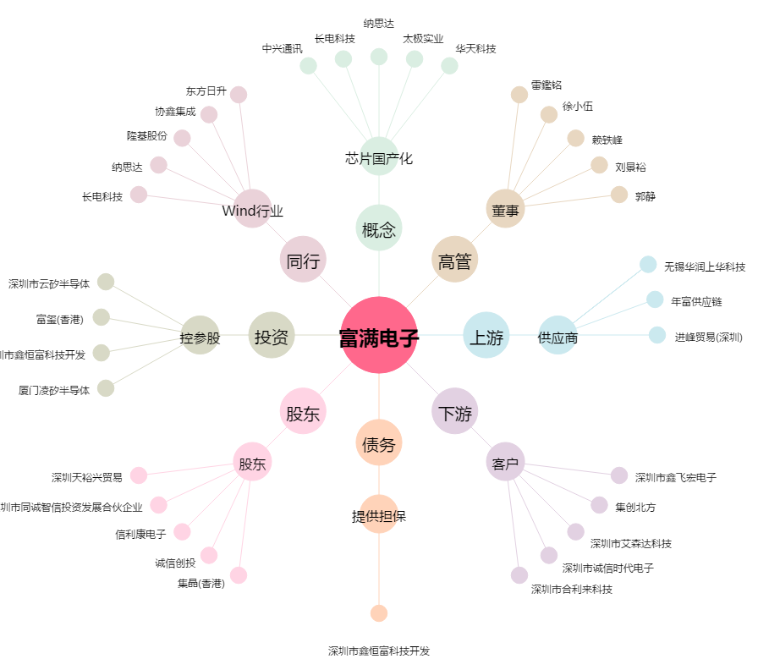
富满电子[300671.SZ] - 关系概览图

